SELECT PROVINCE
EN - APPLICATION CHART
Select Province: Choissisez votre province: | QC

EN - SELL SHEET
 | Current Labor Rates
 | Taux de main d'oeuvre en cours
 | AB | $171.00
 | BC | $181.00
 | MB | $164.00
 | NB | $142.00
 | NL | $142.00
 | NS | $142.00
FR - CHARTE D'APPLICATION
 | ON | $160.00 | QC
 | PEI | $134.00
 | QC | $152.00
FR - FICHE DE VENTE
 | SK | $164.00
 | YT | $181.00

All published prices, trim specifications, and availability are subject to change without prior notice.
Tout prix, spécifications de versions et disponibilté d'accessoires publiés sont sujets à changer sans pré-avis.

26MY_ACCORD_APP_EN

 | Honda Accessories
 | Model Name | Accord
 | Model Year | 2026
 | S = Standard (accessory comes standard on this trim)
 | T = Tire Size Change (the size of the accessory wheel is smaller/larger than the OE Wheel. Customer will require new tires to fit these wheels.)
 | E = Exchange Standard Equipment (the size of the accessory wheel is the same size as the OE wheel and therefore they can use the OE tire.)
 | N/A = Not Applicable (accessory cannot be applied to this trim)

 |  |  |  |  |  | Province
 | 1.0 Packages and Kits |  |  |  |  | QC
 | Description | Part Number | Dealer Net | List Price | FRT | Installed Price |  |  |  | Comments
 |  |  |  |  |  |  | SE | Sport -L Hybrid | Touring Hybrid
23ACC-PRO-PK | Protection Package | 23ACC-PRO-PK | $273.60 | $507.00 | 0.2 | $537.40 | • | • | •
08P17-30A-110 | All Season Floor Mats | 08P17-30A-110
08U45-30A-100 | Trunk Tray | 08U45-30A-100

23ACC-PRO-PKA | Protection Package Advance | 23ACC-PRO-PKA | $342.89 | $583.20 | 1 | $735.20 | • | • | N/A | 10% Discount Applied.
08P17-30A-110 | All Season Floor Mats | 08P17-30A-110
08U45-30A-100 | Trunk Tray | 08U45-30A-100
08P09-30A-300 | Rear Splash Guards | 08P09-30A-300
08L96-TVA-300 | Cargo Net | 08L96-TVA-300

26ACC-BLK-EMB | Black Emblem Set - Touring | 26ACC-BLK-EMB | $155.80 | $260.30 | 0.9 | $397.10 | N/A | N/A | • | 5% Discount Applied.
08F20-30A-100C | Black Emblem Rear "H" mark | 08F20-30A-100C
08F20-30A-100D | Black Emblem, Accord | 08F20-30A-100D
08F20-3A0-100C | Black Emblem, Touring | 08F20-3A0-100C
08F20-T20-100B | Black Emblem, Hybrid | 08F20-T20-100B

23ACC-ARO-EX | Aero Kit - SE Trim | 23ACC-ARO-EX | $1,555.20 | $2,591.10 | 3.5 | $3,123.10 | • | N/A | N/A | 10% Discount Applied Decklid Spoiler - Crystal Black Pearl (NH-731P) colour
08F04-30A-1F0 | Side Underbody Spoiler | 08F04-30A-1F0
08P98-30A-1F0 | Front Aero Bumper | 08P98-30A-1F0
08P99-30A-1F0 | Rear Aero Bumper | 08P99-30A-1F0
08F10-30A-170 | Crystal Black Pearl (NH-731P) | 08F10-30A-170
08R06-30A-110 | Door Mirror Covers & Lower Intake Accents | 08R06-30A-110

23ACC-ARO-SPHY | Aero Kit - Sport Trim | 23ACC-ARO-SPHY | $1,018.80 | $1,697.40 | 1.8 | $1,971.00 | N/A | • | N/A | 10% Discount Applied Sport Trim already comes standard with Decklid Spoiler
08F04-30A-1F0 | Side Underbody Spoiler | 08F04-30A-1F0
08P98-30A-1F0 | Front Aero Bumper | 08P98-30A-1F0
08P99-30A-1F0 | Rear Aero Bumper | 08P99-30A-1F0

23ACC-ARO-TRHY | Aero Kit - Touring Trim | 23ACC-ARO-TRHY | $1,555.20 | $2,591.10 | 3.5 | $3,123.10 | N/A | N/A | • | 10% Discount Applied Decklid Spoiler - Crystal Black Pearl (NH-731P) colour
08F04-30A-1F0 | Side Underbody Spoiler | 08F04-30A-1F0
08P98-30A-1F0 | Front Aero Bumper | 08P98-30A-1F0
08P99-30A-1F0 | Rear Aero Bumper | 08P99-30A-1F0
08F10-30A-170 | Crystal Black Pearl (NH-731P) | 08F10-30A-170
08R06-30A-110A | Door Mirror Covers & Lower Intake Accents | 08R06-30A-110A

23ACC-COLD-PKP | Cold Weather Package | 23ACC-COLD-PKP | $226.10 | $377.15 | 1.2 | $559.55 | • | N/A | N/A | 5% Discount Applied.
08T44-30A-300A | Engine Block Heater | 08T44-30A-300A
31670-BMS-004H | Optimate 12V Auto Battery Charger/Maintainer | 31670-BMS-004H

23ACC-COLD-PKH | Cold Weather Package | 23ACC-COLD-PKH | $251.75 | $419.90 | 1.2 | $602.30 | N/A | • | • | 5% Discount Applied.
08T44-30B-300A | Engine Block Heater | 08T44-30B-300A
31670-BMS-004H | Optimate 12V Auto Battery Charger/Maintainer | 31670-BMS-004H

 | 2.0 Wheels and Wheel Accessories
 | Description | Part Number | Dealer Net | List Price | FRT | Installed Price |  |  |  | Comments
 |  |  |  |  |  |  | SE | Sport -L Hybrid | Touring Hybrid
08W17-PC4-300 | 17" Steel Wheels | 08W17-PC4-300 | $376.40 | $627.28 | 1.6 | $870.48 | T | T | T | Priced as a set of 4 wheels. Tires sold separately.
08W19-30A-300 | 19" HPD Alloy Wheels, Black | 08W19-30A-300 | $2,628.00 | $3,756.00 | 1.6 | $3,999.20 | E | E | E | Priced as a set of 4 wheels. Tires sold separately.
08W42-SCV-302 | Wheel Locks - Chrome | 08W42-SCV-302 | $54.00 | $90.00 | 0.2 | $120.40 | • | • | •
08W42-SNA-301 | Wheel Locks, Chrome - Exposed | 08W42-SNA-301 | $44.00 | $73.00 | 0.2 | $103.40 | • | • | •
08W42-S2A-101 | Wheel Locks - Black | 08W42-S2A-101 | $61.00 | $102.00 | 0.2 | $132.40 | • | • | •
08W42-PL4-100 | Wheel Lug Nuts - Black | 08W42-PL4-100 | $170.00 | $283.00 | 0.2 | $313.40 | • | • | • | set of 20 lug nuts

 | 3.0 Exterior
 | Description | Part Number | Dealer Net | List Price | FRT | Installed Price |  |  |  | Comments
 |  |  |  |  |  |  | SE | Sport -L Hybrid | Touring Hybrid
08F04-30A-1F0 | Side Underbody Spoiler | 08F04-30A-1F0 | $432.00 | $720.00 | 0.6 | $811.20 | • | • | •
08P98-30A-1F0 | Front Aero Bumper | 08P98-30A-1F0 | $350.00 | $583.00 | 0.6 | $674.20 | • | • | •
08P99-30A-1F0 | Rear Aero Bumper | 08P99-30A-1F0 | $350.00 | $583.00 | 0.6 | $674.20 | • | • | •
08R06-30A-110 | Door Mirror Covers & Lower Intake Accents | 08R06-30A-110 | $210.00 | $350.00 | 1.1 | $517.20 | • | N/A | N/A
08R06-30A-110A | Door Mirror Covers & Lower Intake Accents | 08R06-30A-110A | $210.00 | $350.00 | 1.1 | $517.20 | N/A | N/A | •
08F20-30A-100C | Black Emblem Rear "H" mark | 08F20-30A-100C | $37.00 | $62.00 | 0.2 | $92.40 | • | • | • | Rear H-Mark Logo.
08F20-30A-100D | Black Emblem, Accord | 08F20-30A-100D | $37.00 | $62.00 | 0.3 | $107.60 | • | N/A | •
08F20-3A0-100C | Black Emblem, Touring | 08F20-3A0-100C | $44.00 | $73.00 | 0.2 | $103.40 | N/A | N/A | •
08F20-T20-100B | Black Emblem, Hybrid | 08F20-T20-100B | $46.00 | $77.00 | 0.2 | $107.40 | N/A | N/A | •
08F59-30A-100 | Fender Emblem | 08F59-30A-100 | $94.00 | $157.00 | 0.2 | $187.40 | • | • | •
08F20-30A-100B | HPD Badge | 08F20-30A-100B | $71.00 | $118.00 | 0.1 | $133.20 | • | • | •
08P09-30A-300 | Rear Splash Guards | 08P09-30A-300 | $50.00 | $83.00 | 0.4 | $143.80 | • | • | •
08R04-TVA-101 | Door Visors | 08R04-TVA-101 | $200.00 | $333.00 | 0.5 | $409.00 | • | • | •
08R01-30A-300 | Moonroof Visor | 08R01-30A-300 | $200.00 | $333.00 | 0.3 | $378.60 | • | • | •
08P48-30A-100 | Film Set - Door Handle & Rear Bumper Film | 08P48-30A-100 | $131.00 | $218.00 | 0.7 | $324.40 | • | • | •
08P20-30A-100A | Door Edge Film | 08P20-30A-100A | $71.00 | $118.00 | 0.5 | $194.00 | • | • | • | Cannot be installed with Door Edge Guards
08F02-30A-XXX | Decklid Spoiler
08F10-30A-110 | Platinum White Pearl (NH-883P) | 08F10-30A-110 | $386.00 | $643.00 | 0.6 | $734.20 | • | S | •
08F10-30A-140 | Meteoroid Gray Pearl (NH-904M) | 08F10-30A-140 | $386.00 | $643.00 | 0.6 | $734.20 | N/A | S | N/A
08F10-30A-150 | Urban Grey Pearl (NH-912P) | 08F10-30A-150 | $386.00 | $643.00 | 0.6 | $734.20 | N/A | S | •
08F10-30A-170 | Crystal Black Pearl (NH-731P) | 08F10-30A-170 | $386.00 | $643.00 | 0.6 | $734.20 | • | S | •
08F10-30A-1A0 | Radiant Red Metallic (R-569M) | 08F10-30A-1A0 | $386.00 | $643.00 | 0.6 | $734.20 | N/A | S | •
08F10-30A-1D0 | Canyon River Blue Metallic (B-640M) | 08F10-30A-1D0 | $386.00 | $643.00 | 0.6 | $734.20 | N/A | S | •
08F10-30A-1C0 | Still Night Pearl (B-575P) | 08F10-30A-1C0 | $386.00 | $643.00 | 0.6 | $734.20 | N/A | S | N/A
08F10-30A-1H0 | Solar Reflection Silver (NH-932M) | 08F10-30A-1H0 | $386.00 | $643.00 | 0.6 | $734.20 | • | S | •
08P05-30A-XXXX | Body Side Moulding
08P05-30A-110 | Platinum White Pearl (NH-883P) | 08P05-30A-110 | $232.00 | $387.00 | 0.4 | $447.80 | • | • | •
08P05-30A-140 | Meteoroid Gray Pearl (NH-904M) | 08P05-30A-140 | $232.00 | $387.00 | 0.4 | $447.80 | N/A | • | N/A
08P05-30A-150 | Urban Grey Pearl (NH-912P) | 08P05-30A-150 | $232.00 | $387.00 | 0.4 | $447.80 | N/A | N/A | •
08P05-30A-170 | Crystal Black Pearl (NH-731P) | 08P05-30A-170 | $232.00 | $387.00 | 0.4 | $447.80 | • | • | •
08P05-30A-1A0 | Radiant Red Metallic (R-569M) | 08P05-30A-1A0 | $232.00 | $387.00 | 0.4 | $447.80 | N/A | • | •
08P05-30A-1D0 | Canyon River Blue Metallic (B-640M) | 08P05-30A-1D0 | $232.00 | $387.00 | 0.4 | $447.80 | N/A | N/A | •
08P05-30A-1C0 | Still Night Pearl (B-575P) | 08P05-30A-1C0 | $232.00 | $387.00 | 0.4 | $447.80 | N/A | • | N/A
08P05-30A-1H0 | Solar Reflection Silver (NH-932M) | 08P05-30A-1H0 | $232.00 | $387.00 | 0.4 | $447.80 | • | • | •
08P20-30A-XXXX | Door Edge Guards
08P20-30A-110 | Platinum White Pearl (NH-883P) | 08P20-30A-110 | $176.00 | $293.00 | 0.4 | $353.80 | • | • | •
08P20-30A-140 | Meteoroid Gray Pearl (NH-904M) | 08P20-30A-140 | $176.00 | $293.00 | 0.4 | $353.80 | N/A | • | N/A
08P20-30A-150 | Urban Grey Pearl (NH-912P) | 08P20-30A-150 | $176.00 | $293.00 | 0.4 | $353.80 | N/A | N/A | •
08P20-30A-170 | Crystal Black Pearl (NH-731P) | 08P20-30A-170 | $176.00 | $293.00 | 0.4 | $353.80 | • | • | •
08P20-30A-1A0 | Radiant Red Metallic (R-569M) | 08P20-30A-1A0 | $176.00 | $293.00 | 0.4 | $353.80 | N/A | • | •
08P20-30A-1D0 | Canyon River Blue Metallic (B-640M) | 08P20-30A-1D0 | $176.00 | $293.00 | 0.4 | $353.80 | N/A | N/A | •
08P20-30A-1C0 | Still Night Pearl (B-575P) | 08P20-30A-1C0 | $176.00 | $293.00 | 0.4 | $353.80 | N/A | • | N/A
08P20-30A-1H0 | Solar Reflection Silver (NH-932M) | 08P20-30A-1H0 | $176.00 | $293.00 | 0.4 | $353.80 | • | • | •

 | 4.0 Interior
 | Description | Part Number | Dealer Net | List Price | FRT | Installed Price |  |  |  | Comments
 |  |  |  |  |  |  | SE | Sport -L Hybrid | Touring Hybrid
08P17-30A-110 | All Season Floor Mats | 08P17-30A-110 | $175.00 | $292.00 | 0.1 | $307.20 | • | • | •
08U45-30A-100 | Trunk Tray | 08U45-30A-100 | $129.00 | $215.00 | 0.1 | $230.20 | • | • | •
08L96-TA0-301A | Cargo Hook | 08L96-TA0-301A | $17.00 | $28.00 | 0.2 | $58.40 | • | • | •
08L96-TVA-300 | Cargo Net | 08L96-TVA-300 | $26.99 | $58.00 | 0.4 | $118.80 | • | • | •
08P04-30A-100 | Door Sill Protection Film | 08P04-30A-100 | $106.00 | $177.00 | 0.4 | $237.80 | • | • | •
08R13-30A-100 | Rear Window Shade | 08R13-30A-100 | $180.00 | $300.00 | 0.5 | $376.00 | • | • | •
08U25-STK-413 | Ashtray | 08U25-STK-413 | $41.00 | $68.00 | 0 | $68.00 | • | • | •

 | 5.0 Electrical
 | Description | Part Number | Dealer Net | List Price | FRT | Installed Price |  |  |  | Comments
 |  |  |  |  |  |  | SE | Sport -L Hybrid | Touring Hybrid
08E12-30A-110 | Illuminated Door Sill Trim | 08E12-30A-110 | $302.00 | $465.00 | 1.4 | $677.80 | • | • | • | Requires Illuminated Door Sill Trim Attachment. 08E12-30A-100A
08E12-30A-100A | Illuminated Door Sill Trim Attachment | 08E12-30A-100A | $66.00 | $94.00 | 0 | $94.00 | • | • | •
08V03-3A0-100 | Auto Day/Night Mirror with Home Link | 08V03-3A0-100 | $324.00 | $463.00 | 0.2 | $493.40 | • | • | S | Requires Auto Day/Night Mirror Attachment. 08V03-30A-100
08V03-30A-100 | Auto Day/Night Mirror Attachment | 08V03-30A-100 | $70.00 | $117.00 | 0.6 | $208.20 | • | • | S
08T44-30A-300A | Engine Block Heater | 08T44-30A-300A | $144.00 | $240.00 | 1.2 | $422.40 | • | N/A | N/A
08T44-30B-300A | Engine Block Heater | 08T44-30B-300A | $171.00 | $285.00 | 1.2 | $467.40 | N/A | • | •
31670-BMS-004H | Optimate 12V Auto Battery Charger/Maintainer | 31670-BMS-004H | $94.00 | $157.00 | 0 | $157.00 | • | • | •
31670-BMS-LEAD | Optimate Battery Lead | 31670-BMS-LEAD | $20.00 | $28.00 | 0 | $28.00 | • | • | •

 | 6.0 Paint Pens
 | Description | Part Number | Dealer Net | List Price | FRT | Installed Price |  |  |  | Comments
 |  |  |  |  |  |  | SE | Sport -L Hybrid | Touring Hybrid
TUCH-NH883P-A1 | Platinum White Pearl (NH-883P) | TUCH-NH883P-A1 | $13.25 | $22.00 | 0 | $22.00 | • | • | •
TUCHNH904MA1 | Meteoroid Gray Pearl (NH-904M) | TUCHNH904MA1 |  |  |  |  | N/A | • | N/A
TUCHNH912PA1 | Urban Grey Pearl (NH-912P) | TUCHNH912PA1 |  |  |  |  | N/A | N/A | •
TUCH-NH731P-A1 | Crystal Black Pearl (NH-731P) | TUCH-NH731P-A1 |  |  |  |  | • | • | •
TUCH-R569M-A1 | Radiant Red Metallic (R-569M) | TUCH-R569M-A1 |  |  |  |  | N/A | • | •
TUCH-B640M-A1 | Canyon River Blue Metallic (B-640M) | TUCH-B640M-A1 |  |  |  |  | N/A | N/A | •
TUCH-B575P-A1 | Still Night Pearl (B-575P) | TUCH-B575P-A1 |  |  |  |  | N/A | • | N/A
TUCH-NH932M-A1 | Solar Reflection Silver (NH-932M) | TUCH-NH932M-A1 |  |  |  |  | • | • | •

TUCH-NEEDLES | Fine Sanding Needles | TUCH-NEEDLES | $9.50 | $15.75 | 0 | $15.75 | 0 | 0 | 0 | Quantity of 5.
TUCH-STICKS | Fine Sanding Sticks | TUCH-STICKS | $2.45 | $4.00 | 0 | $4.00 | 0 | 0 | 0 | Quantity of 5.
TUCH-TIPS | Paint Pen Replacement Tips | TUCH-TIPS | $6.25 | $13.75 | 0 | $13.75 | 0 | 0 | 0 | Quantity of 25.

 | Publication Date: | All published prices, trim specifications, and availability are subject to change without prior notice.
 | 2026-04-01 | Red Pricing = Promotional Pricing - offered for a limited time only and on a first come, first serve basis.

26MY_ACCORD_SELL_EN
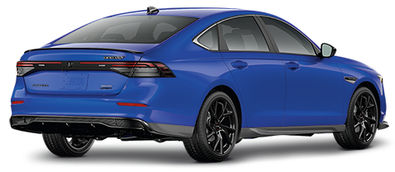
26MY Honda Accord
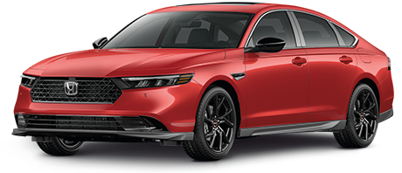 200

POPULAR ACCESSORIES
20
150 | 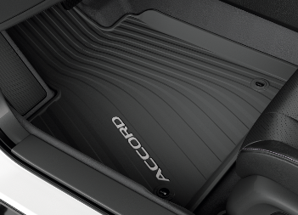 |  |  |  |  | 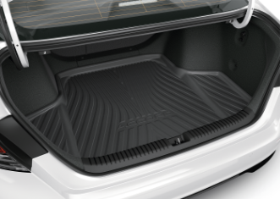 |  |  |  |  | 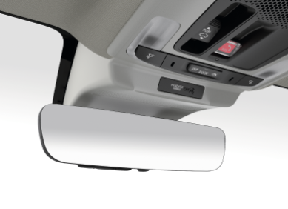

20 | All Season Floor Mats |  |  |  |  | Trunk Tray |  |  |  |  | Auto Day/Night Mirror with Home Link
20 | $307 | $1.40 | /wk * | (6.99%) |  | $230 | $1.05 | /wk * | (6.99%) |  | $702 | $3.20 | /wk * | (6.99%)

150 | 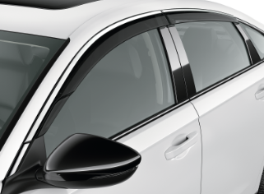 |  |  |  |  | 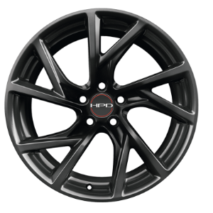 |  |  |  |  | 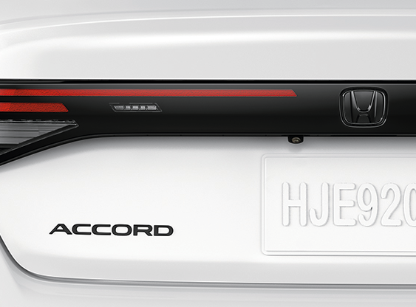

20 | Door Visors |  |  |  |  | 19" HPD Alloy Wheels, Black |  |  |  |  | Black Emblem Rear "H" mark
50 | $409 | $1.86 | /wk * | (6.99%) |  | $3,999 | $18.24 | /wk * | (6.99%) |  | $92 | $0.42 | /wk * | (6.99%)

150 | 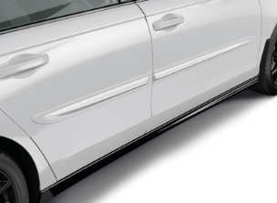 |  |  |  |  | 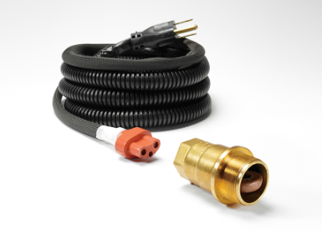 |  |  |  |  | 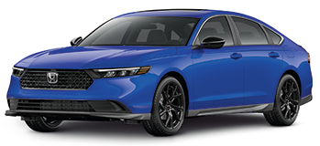

20 | Body Side Moulding |  |  |  |  | Engine Block Heater |  |  |  |  | Aero Kit - Touring Trim
50 | $448 | $2.04 | /wk * | (6.99%) |  | $422 | $1.93 | /wk * | (6.99%) |  | $3,123 | $14.24 | /wk * | (6.99%)

 | Genuine Honda Accessories purchased with a new Honda vehicle include a 3 year / 60,000 km manufacturer's warranty.
 | Vehicle accessories purchased after vehicle sale include a 1 year / 20,000km manufacturer's warranty.
20 | *Prices shown include the cost of installation.
60 | *For informational purposes only. Weekly amounts shown are estimated payments based on a 60 month finance contract at 6.99% APR (including the cost of installation). Applicable taxes and fees are extra. Accessories cannot be financed on their own and must be financed through Honda Canada Finance Inc., on approved credit, in conjunction with a Honda vehicle. Representative finance example: $350.00 financed at 6.99% APR equals $1.60 weekly for 60 months. 260 weekly payments required. Cost of borrowing is $64.80 for a total obligation of $414.80. Actual payment amounts will vary based on APR, finance contract term and cost of the applicable accessories. Conditions apply. See your Honda dealer for full details.
 | *More customized weekly payment options & accessories can be seen on Honda.ca - Build & Price
20
18 | (6.99%) | 0.0699
7.5 | 12 | 8 | 8 | 10 | 8.5 | 12 | 8 | 8 | 10 | 8.5 | 12 | 8 | 8 | 10 | 7.5
Publication Date: | 2026-04-01 | All published prices, trim specifications, and availability are subject to change without prior notice. |  |  |  |  |  |  |  |  |  |  |  | Province | QC

